Автобусы
ПРАЙС-ЛИСТ НА РАЗМЕЩЕНИЕ РЕКЛАМЫ НА АВТОБУСАХ "НЕФАЗ" В Г.ЕКАТЕРИНБУРГ C |  |  |  |  |  |  | 2020-01-01

Полное брендирование |  |  |  |  | Промо брендирование (борта)
Срок | Аренда | Материалы | Монтаж | Итого | Срок | Аренда | Материалы | Монтаж | Итого
3 мес | 51,000 ₽ | 30,000 ₽ | 29,000 ₽ | 110,000 ₽ | 3 мес | 36,000 ₽ | 15,000 ₽ | 14,500 ₽ | 65,500 ₽
6 мес | 91,800 ₽ | 30,000 ₽ | 33,500 ₽ | 155,300 ₽ | 6 мес | 64,800 ₽ | 15,000 ₽ | 17,500 ₽ | 97,300 ₽
12 мес | 142,800 ₽ | 30,000 ₽ | 42,500 ₽ | 215,300 ₽ | 12 мес | 100,800 ₽ | 15,000 ₽ | 23,500 ₽ | 139,300 ₽

Пролонгация размещения |  |  |  |  | Пролонгация размещения
цена за аренду + 1500 р./мес (техсопровождение*) |  |  |  |  | цена за аренду + 1000 р./мес (техсопровождение*)

Опция "3 окна" (медиастикеры по одному борту) |  |  |  |  | Маршруты автобусов, доступных к брендированию
3 мес** | 9,000 ₽ | 7,000 ₽ |  | 16,000 ₽ | 1, 5, 10, 13, 24, 25, 27, 28, 29, 32, 43, 45, 50, 54, 56, 57, 57а, 60, 76, 85, 95
**Размещение производится на количество месяцев полного брендирования. Возможно использование ТОЛЬКО при полном брендировании. |  |  |  |  | *Техсопровождение - полная ответственность Исполнителя перед Заказчиком по поддержанию РИМ в надлежащем состоянии, независимо от внешних факторов, в т.ч. повреждения при ДТП и противоправных действиях третьих лиц
Пример полного брендирования:
Пример промо брендирования:***
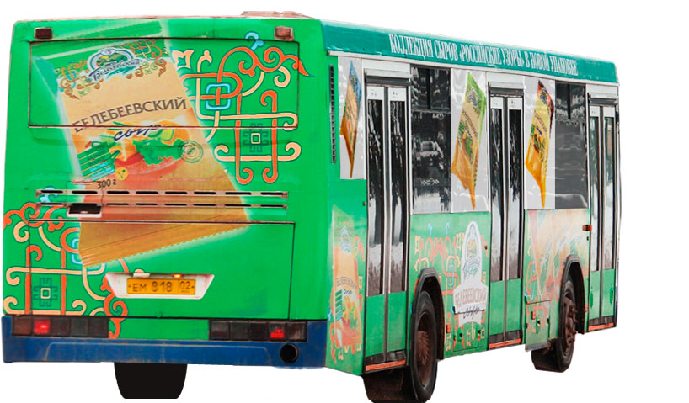
Пример полного брендирования с опцией "3 окна":
Промо брендирование:
производится монтаж пленки на левый и правый борта, без дверей, от стекла до технологических люков. Штатный цвет бамперов и "юбки" синий, корпуса - белый. БЕЗ заднего борта и заходов на стекла.
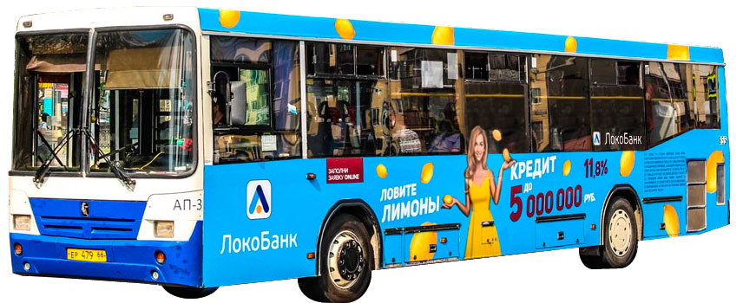 |  |  |  | 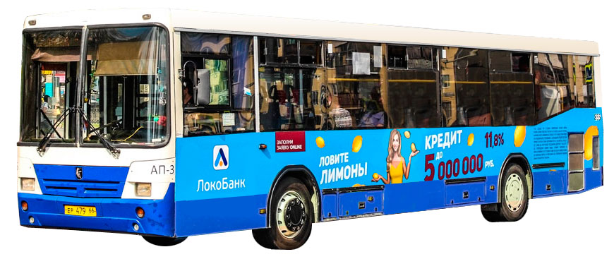

 |  |  |  |  | Задний борт ( от трёх ТС)
 |  |  |  |  |  | Аренда | Материалы | Монтаж | Итого
 |  |  |  |  | 3 мес | 27,000 ₽ | 4,900 ₽ | 5,900 ₽ | 37,800 ₽
 |  |  |  |  | 6 мес | 48,600 ₽ | 4,900 ₽ | 6,800 ₽ | 60,300 ₽
 |  |  |  |  | 12 мес | 75,600 ₽ | 4,900 ₽ | 8,600 ₽ | 89,100 ₽

 |  |  |  |  | Пролонгация размещения
 |  |  |  |  | цена за аренду + 300 р./мес (техсопровождение*)

***Допускается одновременное присутствие 2х рекламодателей на 1 ТС при использовании отдельно формата промо или заднего борта
 |  |  |  |  | Стоимость услуг дизайнера, руб.
 |  |  |  |  | Полный цикл разработки оригинал-макета |  |  |  | 21,000 ₽
 |  |  |  |  | Доработка/изменение уже согласованного макета |  |  |  | от 2 000 ₽
 |  |  |  |  | Адаптация макета (из имеющегося файла заказчика) |  |  |  | 5,000 ₽
 |  |  |  |  | Верстка макета из файлов, предоставленных Заказчиком |  |  |  | 11,000 ₽

ПРАЙС-ЛИСТ НА РАЗМЕЩЕНИЕ РЕКЛАМЫ НА АВТОБУСАХ "ИКАРУС" В Г.ЕКАТЕРИНБУРГ |  |  |  |  |  |  | 2020-01-01

Полное брендирование |  |  |  |  | Промо брендирование (борта)
Период | Аренда | Материалы | Монтаж | Итого | Период | Аренда | Материалы | Монтаж | Итого
3 мес | 57,000 ₽ | 43,000 ₽ | 38,000 ₽ | 138,000 ₽ | 3 мес | 40,000 ₽ | 21,500 ₽ | 19,000 ₽ | 80,500 ₽
6 мес | 102,600 ₽ | 43,000 ₽ | 42,500 ₽ | 188,100 ₽ | 6 мес | 72,000 ₽ | 21,500 ₽ | 22,000 ₽ | 115,500 ₽
12 мес | 159,600 ₽ | 43,000 ₽ | 51,500 ₽ | 254,100 ₽ | 12 мес | 112,000 ₽ | 21,500 ₽ | 28,000 ₽ | 161,500 ₽

Пример полного брендирования:
Пролонгация размещения |  |  |  |  | Пролонгация размещения
цена за аренду + 1500 р./мес (техсопровождение*) |  |  |  |  | цена за аренду + 1000 р./мес (техсопровождение*)
*Техсопровождение - полная ответственность Исполнителя перед Заказчиком по поддержанию РИМ в надлежащем состоянии, независимо от внешних факторов, в т.ч. повреждения при ДТП и противоправных действиях третьих лиц
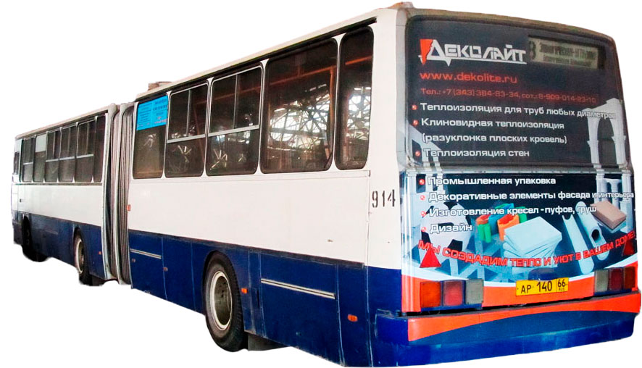
Пример заднего борта:**
Пример промо брендирования:**
Производится монтаж пленки на левый и правый борта, без дверей, от стекла до середины "юбки". Штатный цвет бамперов и юбки синий, корпуса - белый.
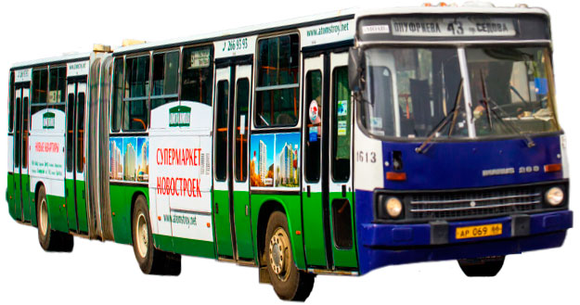 |  |  |  |  | 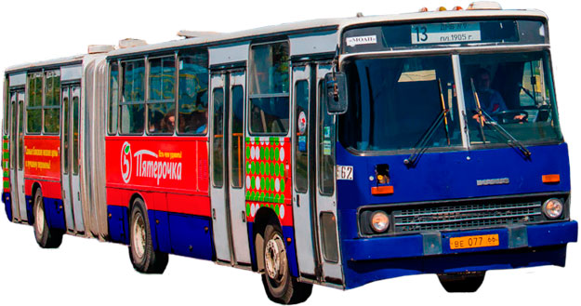
 |  |  |  |  | Задний борт ( от трёх ТС)
 |  |  |  |  | Период | Аренда | Материалы | Монтаж | Итого
 |  |  |  |  | 3 мес | 27,000 ₽ | 4,900 ₽ | 5,900 ₽ | 37,800 ₽
 |  |  |  |  | 6 мес | 48,600 ₽ | 4,900 ₽ | 6,800 ₽ | 60,300 ₽
 |  |  |  |  | 12 мес | 75,600 ₽ | 4,900 ₽ | 8,600 ₽ | 89,100 ₽

 |  |  |  |  | Пролонгация размещения
 |  |  |  |  | цена за аренду + 300 р./мес (техсопровождение*)

**Допускается одновременное присутствие 2х рекламодателей на 1 ТС при использовании отдельно формата промо или заднего борта
 |  |  |  |  | Стоимость услуг дизайнера, руб.
 |  |  |  |  | Полный цикл разработки оригинал-макета |  |  |  | 21,000 ₽
 |  |  |  |  | Доработка/изменение уже согласованного макета |  |  |  | от 2 000 ₽
 |  |  |  |  | Адаптация макета (из имеющегося файла заказчика) |  |  |  | 5,000 ₽
 |  |  |  |  | Верстка макета из файлов, предоставленных Заказчиком |  |  |  | 11,000 ₽

